filtroR
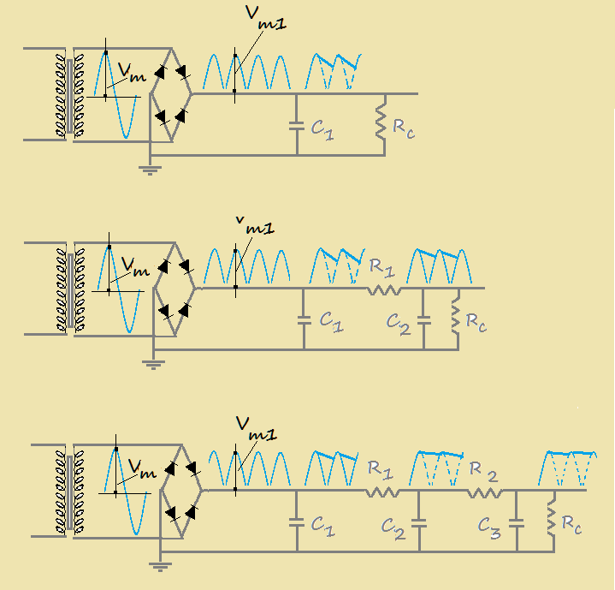
(INPUT IN ROSSO) | Fissare il valore di r (finale) |  | r= | 0.02

 |  | C1= | 7000 | mF | r1= | 0.0170
 |  | Ic= | 600 | mA
 |  | Vmeff= | 12 | Volt | Vc1= | 16 | Volt
 |  | Vm= | 17 | Volt | Vrpp= | 0.92 | Volt
 |  | Vm1= | 16 | Volt | Vr1= | 0.27 | Volt
 |  | Rc= | 27 | W
 |  | f= | 100 | Hz
 |  | w = | 628
 |  | OK

 |  | C1= | 47 | mF | C2= | 47 | mF
 |  | Ic= | 50 | mA | R1= | 1222 | W
 |  | Vmeff= | 200 | Volt | r1= | 0.0103
 |  | Vm= | 282 | Volt | r2= | 0.0007
 |  | Vm1= | 268 | Volt | Vc1= | 263 | Volt
 |  | Rc= | 5358 | W | Vrpp1= | 9.39 | Volt
 |  | w = | 628 |  | Vr1= | 2.71 | Volt
 |  | f= | 100 |  | Vc2= | 214 | Volt
 |  | R1//Rc= | 995 |  | Vrpp2= | 0.52 | Volt
 |  | OK |  |  | Vr2= | 0.15 | Volt

 |  | C1= | 47 | mF | C2= | 47 | mF
 |  | Ic= | 45 | mA | C3= | 47 | mF
 |  | Vmeff= | 200 | Volt | R1= | 1000 | W
 |  | Vm= | 282 | Volt | R2= | 1000 | W
 |  | Vm1= | 268 | Volt | r1= | 0.0085
 |  | Rc= | 5953 | W | r2= | 0.0097
 |  | w = | 628 |  | r3= | 0.0004
 |  | f= | 100 |  | Vc1= | 264 | Volt
 |  | R2//Rc= | 856 |  | Vrpp1= | 7.79 | Volt
 |  | OK |  |  | Vr1= | 2.25 | Volt
 |  |  |  |  | Vc2= | 231 | Volt
 |  |  |  |  | Vrpp2= | 7.79 | Volt
 |  |  |  |  | Vr2= | 2.25 | Volt
 |  |  |  |  | Vc3= | 198 | Volt
 |  |  |  |  | Vrpp3= | 0.26 | Volt
 |  |  |  |  | Vr3= | 0.08 | Volt

filtroL
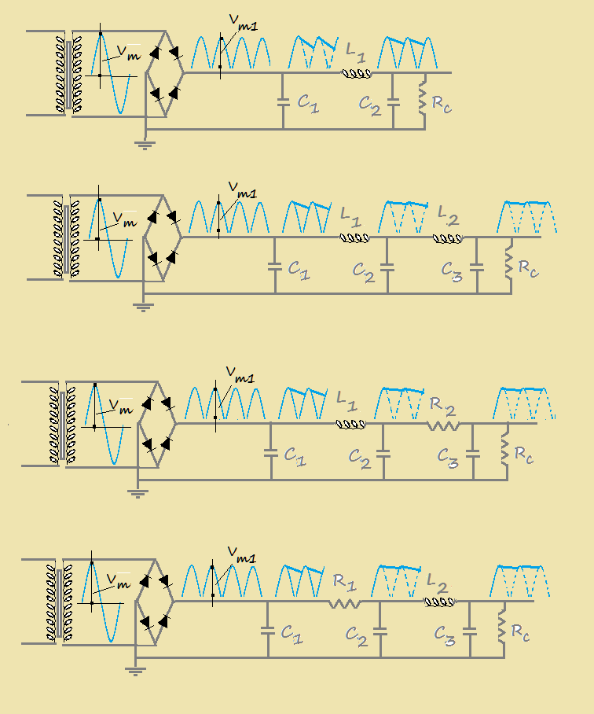
(INPUT IN ROSSO) | Fissare il valore di r (in uscita) |  |  | r= | 0.02
 |  | C1= | 22 | mF | C2= | 22 | mF | Vc1= | 247.59 | Volt
 |  | Ic= | 35 | mA | L1= | 3850 | mH | Vrpp1= | 13.84 | Volt
 |  | Vmeff= | 190 | Volt | RL= | 1700 | W | Vr1= | 3.99 | Volt
 |  | Vm= | 267.9 | Volt | r1= | 0.0161 |  | Vc2= | 200.67 | Volt
 |  | Vm1= | 254.505 | Volt | r2= | 0.0006 |  | Vrpp2= | 0.41 | Volt
 |  | Rc= | 7271.5714286 | W |  |  |  | Vr2= | 0.12 | Volt
 |  | w= | 628
 |  | f= | 100 | Hz |  | OK

 |  | C1= | 47 | mF | C2= | 47 | mF | Vc1= | 250.42 | Volt
 |  | Ic= | 67 | mA | C3= | 47 | mF | Vrpp1= | 8.17 | Volt
 |  | Vmeff= | 190 | Volt | L1= | 3850 | mH | Vr1= | 2.36 | Volt
 |  | Vm= | 267.9 | Volt | L2= | 3850 | mH | Vc2= | 191.28 | Volt
 |  | Vm1= | 254.505 | Volt | RL1 | 1700 | W | Vrpp2= | 8.17 | Volt
 |  | Rc= | 3798.5820896 | W | RL2 | 1700 | W | Vr2= | 2.36 | Volt
 |  | w= | 628 |  | r1= | 0.0094 |  | Vc3= | 132.14 | Volt
 |  | f= | 100 | Hz | r2= | 0.0123 |  | Vrpp3= | 0.11 | Volt
 |  |  |  |  | r3= | 0.0002 |  | Vr3= | 0.03 | Volt
 |  |  |  |  |  | OK

 |  | C1= | 47 | mF | C2= | 47 | mF | Vc1= | 210.71 | Volt
 |  | Ic= | 40 | mA | C3= | 47 | mF | Vrpp1= | 7.21 | Volt
 |  | Vmeff= | 160 | Volt | L1= | 2000 | mH | Vr1= | 2.08 | Volt
 |  | Vm= | 225.6 | Volt | RL1 | 1000 | W | Vc2= | 179.99 | Volt
 |  | Vm1= | 214.32 | Volt | R2= | 500 |  | Vrpp2= | 2.88 | Volt
 |  | Rc= | 5358 | W | r1= | 0.0099 |  | Vr2= | 0.83 | Volt
 |  | w= | 628 |  | r2= | 0.0046 |  | Vc3= | 164.63 | Volt
 |  | f= | 100 | Hz | r3= | 0.0005 |  | Vrpp3= | 0.27 | Volt
 |  |  |  |  |  | OK |  | Vr3= | 0.08 | Volt

 |  | C1= | 47 | mF | C2= | 47 | mF | Vc1= | 250.24 | Volt
 |  | Ic= | 44 | mA | C3= | 47 | mF | Vrpp1= | 8.53 | Volt
 |  | Vmeff= | 190 | Volt | L2= | 5000 | mH | Vr1= | 2.46 | Volt
 |  | Vm= | 267.9 | Volt | RL2 | 700 | W | Vc2= | 235.70 | Volt
 |  | Vm1= | 254.505 | Volt | R1= | 400 | W | Vrpp2= | 66.74 | Volt
 |  | Rc= | 5784.2045455 | W | r1= | 0.0098 |  | Vr2= | 19.27 | Volt
 |  | w= | 628 |  | r2= | 0.0817 |  | Vc3= | 210.25 | Volt
 |  | f= | 100 | Hz | r3= | 0.0010 |  | Vrpp3= | 0.72 | Volt
 |  |  |  |  |  | OK |  | Vr3= | 0.62 | Volt

